汇总
下单日期* | 分销商姓名* | 图（可拉伸放大）* | 客户要求说明 | 规格类型* | 收货人地址* | 快递单号 | 重量 | 运费 | 版费 | 破损赔付 | 交易状态 | 源文件 | 源文件行号
 |  | 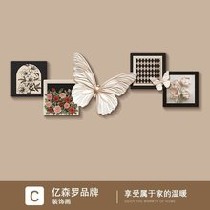 | 无框精雕 | C款-花开蝶舞,210*70cm,无框精雕【UV精雕+高透晶瓷工艺】 | 徐丽[5205] 19592490198 贵州省 遵义市 务川仡佬族苗族自治县 九天幸福花园五妹小店[5205] | SF5128031925855 |  |  |  |  |  | 2.24做单表格-1铝合金杨.xls | 2
 |  | 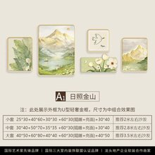 | PVC边框+无框精雕 | A1款-日照金山【热销爆款】,大套组合：适合3.5米左右的沙发或者墙面,圆角PVC黑色边框+艺术精雕+高透晶瓷面 | 暖巢小火国际[1743] 18466694166 广东省 深圳市 宝安区 沙井街道办锦程路新联河工业园综合楼2楼小火国际（607486）[1743] | SF5102732406840 |  |  |  |  |  | 2.24做单表格-1铝合金杨.xls | 3
 |  |  | 无框精雕 | 招财纳宝,74*16cm,高透晶瓷面+UV立体精雕+防潮背板 | 崔先生[3746] 17289449562 北京市 北京市 丰台区 宋庄路71号院6号楼4-501[3746] | SF5128031529192 |  |  |  |  |  | 2.24做单表格-1铝合金杨.xls | 4
 |  |  | 无框精雕 | C款-花开蝶舞,150*50cm,无框精雕【UV精雕+高透晶瓷工艺】 | 毛建雯[1289] 17283419648 四川省 凉山彝族自治州 西昌市 胜利北路北门新村[1289] | SF5102734120456 |  |  |  |  |  | 2.24做单表格-1铝合金杨.xls | 5
 |  | 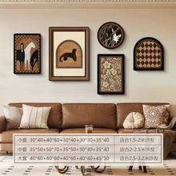 | PVC边框 | D款-古韵幽香,大套组合：适合2.5米-3.2米沙发或者墙面,圆角PVC黑色边框+高透晶瓷面+防潮背板 | 帅帅哒[7632] 19592749889 江苏省 连云港市 连云区 郡望府24号楼3单元701[7632] | SF5102734718663 |  |  |  |  |  | 2.24做单表格-1铝合金杨.xls | 6
 |  | 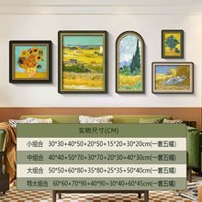 | PVC边框 | B款-丰收,小套组合：适合2米左右的沙发或者墙面,圆角PVC黑色边框+高透晶瓷面+防潮背板 | 方雪[2630] 17281344977 湖南省 长沙市 开福区 北正街206号联萌传媒[2630] | SF5128035721425 |  |  |  |  |  | 2.24做单表格-1铝合金杨.xls | 7
 |  | 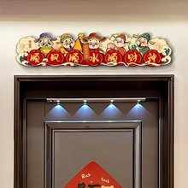 | 无框精雕 | 顺财顺风,105*23cm,高透晶瓷面+UV立体精雕+防潮背板 | 陈自胜[7907] 18400949713 广东省 东莞市 虎门镇 丰泰裕田26栋10B[7907] | SF5128035622456 |  |  |  |  |  | 2.24做单表格-1铝合金杨.xls | 8
 |  | 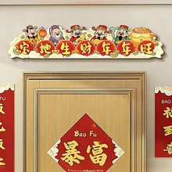 | 无框精雕 | 宝地财旺,60*13cm,高透晶瓷面+UV立体精雕+防潮背板 | 陈自胜[2532] 17269249182 广东省 东莞市 虎门镇 丰泰裕田26栋10B[2532] | SF5102738756356 |  |  |  |  |  | 2.24做单表格-1铝合金杨.xls | 9
 |  | 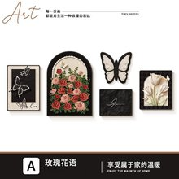 | PVC边框+无框精雕 | A款-玫瑰花语,45*60+60*80+40*40(uv精雕)+45*35+40*50cm,圆角PVC黑色边框+高透晶瓷面+艺术精雕+防潮背板 | 刘冰[5304] 17284010867 河南省 濮阳市 华龙区 石化路学府水岸2号楼1201[5304] | SF5102738272829 |  |  |  |  |  | 2.24做单表格-1铝合金杨.xls | 10
 |  | 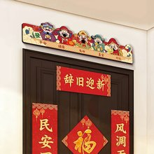 | 无框精雕 | 五路送福,105*23cm,高透晶瓷面+UV立体精雕+防潮背板 | 笨小孩[8757] 18400952405 湖南省 怀化市 新晃侗族自治县 县鱼市镇[8757] | SF5102738801476 |  |  |  |  |  | 2.24做单表格-1铝合金杨.xls | 11
 |  | 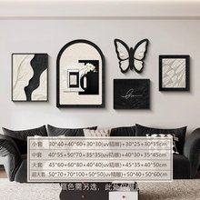 | PVC边框+无框精雕 | B款-花开蝶舞,小套组合：适合2米左右的沙发或墙面,圆角PVC黑色边框+艺术精雕+高透晶瓷面 | 伍呷木[9820] 17283442572 四川省 凉山彝族自治州 越西县 巨能滨河湾小区[9820] | SF5128057402307 |  |  |  |  |  | 2.24做单表格-1铝合金杨.xls | 12
 |  |  | PVC边框+无框精雕 | B款-花开蝶舞,大套组合：适合3米左右的沙发或墙面,圆角PVC黑色边框+艺术精雕+高透晶瓷面 | 刘京娟[4722] 17281941208 河北省 廊坊市 固安县 湖山春晓8-3-1701[4722] | SF5128057632437 |  |  |  |  |  | 2.24做单表格-1铝合金杨.xls | 13
 |  |  | 无框精雕 | C款-花开蝶舞,210*70cm,无框精雕【UV精雕+高透晶瓷工艺】 | 郭燕芳[9537] 17284044848 河北省 邯郸市 魏县 魏县，院堡镇，杨三家村[9537] | SF5128057193349 |  |  |  |  |  | 2.24做单表格-1铝合金杨.xls | 14
 |  | 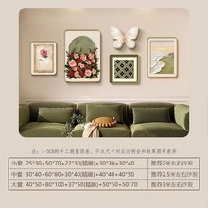 | PVC边框+无框精雕 | 花开蝶舞-A款,大套组合：适合3米左右的沙发或者墙面,圆角PVC金色边框+艺术精雕+高透晶瓷面 | 夏夏[2663] 17264955434 江西省 赣州市 兴国县 模范大道长海上城2栋2201[2663] | SF5128059799536 |  |  |  |  |  | 2.24做单表格-1铝合金杨.xls | 15
 |  | 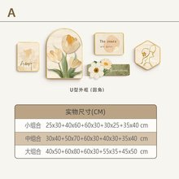 | PVC边框+无框精雕 | A款,中套组合：推荐2.8米的左右沙发或者墙面,圆角PVC金色边框+艺术精雕+高透晶瓷面 | 张旭[1995] 17284933359 江苏省 南京市 江宁区 吉印大道银城一方山银城一方山-25栋403[1995] | SF5102715846709 |  |  |  |  |  | 2.24做单表格-1铝合金杨.xls | 16
 |  | 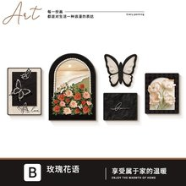 | PVC边框+无框精雕 | B款-玫瑰花语,50*70+70*100+50*50(uv精雕)+50*40+50*60cm,圆角PVC黑色边框+高透晶瓷面+艺术精雕+防潮背板 | 李建斌[2632] 19592451351 山西省 阳泉市 平定县 山西省阳泉市平定县冠山镇城沟路109号[2632] | SF5102716136626 |  |  |  |  |  | 2.24做单表格-1铝合金杨.xls | 17
 |  |  | 无框精雕 | 五路送福,74*16cm,高透晶瓷面+UV立体精雕+防潮背板 | 晨曦儿[0715] 17281245944 海南省 海口市 琼山区 滨江路358号滨江帝景四期E1704[0715] | SF5102716952862 |  |  |  |  |  | 2.24做单表格-1铝合金杨.xls | 18
 |  | 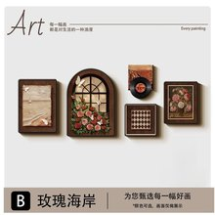 | PVC边框+无框精雕 | B款--玫瑰海岸,30*40+40*60+精雕20*25+30*30+25*35cm,圆角PVC金色边框+高透晶瓷面+艺术精雕+防潮背板 | 张小玲[2705] 18412748768 海南省 省直辖县级行政区划 文昌市 文城镇文清大道409号同创碧城北苑1幢2单元10楼5号[2705] | SF5128059571236 |  |  |  |  |  | 2.24做单表格-1铝合金杨.xls | 19
 |  |  | 无框精雕 | 顺财顺风,92*20cm,高透晶瓷面+UV立体精雕+防潮背板 | 高小玮[7577] 17281409772 广东省 中山市 港口镇 水禾园三期5A802[7577] | SF5102716467009 |  |  |  |  |  | 2.24做单表格-1铝合金杨.xls | 20
 |  | 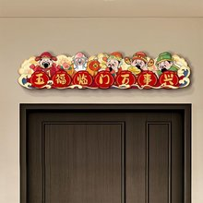 | 无框精雕 | 五福兴门,105*23cm,高透晶瓷面+UV立体精雕+防潮背板 | 杨斯越[9852] 19593400357 四川省 成都市 双流区 牧马驿9栋[9852] | SF5128050458328 |  |  |  |  |  | 2.24做单表格-1铝合金杨.xls | 21
 |  |  | 无框精雕 | 五福兴门,92*20cm,高透晶瓷面+UV立体精雕+防潮背板 | 杨斯越[8262] 18412949619 四川省 成都市 双流区 牧马驿9栋[8262] | SF5128050639779 |  |  |  |  |  | 2.24做单表格-1铝合金杨.xls | 22
 |  | 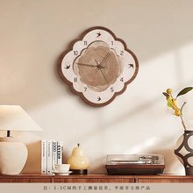 |  | 雅韵燕钟-B款,40X40cm,高清UV精雕无框钟表+防刮晶瓷工艺+进口机芯 | 张永霞[2974] 15783218254 河北省 邢台市 宁晋县 北河庄镇东陈村[2974] | SF5128050809579 |  |  |  |  |  | 2.24做单表格-1铝合金杨.xls | 23
 |  | 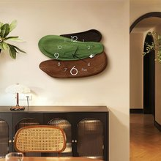 |  | A款-漫享时光,40*28cm,高清UV精雕无框钟表+防刮晶瓷+进口机芯 | 陈鑫[9318] 15783204496 山东省 临沂市 兰山区 金水河畔菜鸟驿站[9318] | SF5128050146557 |  |  |  |  |  | 2.24做单表格-1铝合金杨.xls | 24
 |  |  |  | A款-漫享时光,60*43cm,高清UV精雕无框钟表+防刮晶瓷+进口机芯 | 派大星-9004[2825] 17283445013 四川省 成都市 郫都区 犀浦街道 蜀鑫西棠3栋[2825] | SF5128050364589 |  |  |  |  |  | 2.24做单表格-1铝合金杨.xls | 25
 |  | 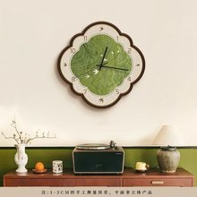 |  | 春风煦暖-B款,40X40cm,高清UV精雕无框钟表+防刮晶瓷工艺+进口机芯 | 贪吃的暴龙[3448] 19592745309 河南省 信阳市 光山县 老县政府转盘，中通快递店[3448] | SF5102719085963 |  |  |  |  |  | 2.24做单表格-1铝合金杨.xls | 26
 |  | 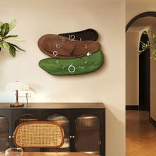 |  | D款-漫享时光,40*28cm,高清UV精雕无框钟表+防刮晶瓷+进口机芯 | 谢开智[9052] 19597421946 湖南省 益阳市 沅江市 琼湖街道 公园世家8栋902[9052] | SF5102713939565 |  |  |  |  |  | 2.24做单表格-1铝合金杨.xls | 27
 |  |  |  | D款-漫享时光,50*35cm,高清UV精雕无框钟表+防刮晶瓷+进口机芯 | 吴头发-1060[6998] 17284204002 福建省 厦门市 湖里区 湖里街道 湖里公园TOD·地铁公寓A栋1单元﹣536[6998] | SF5128054747157 |  |  |  |  |  | 2.24做单表格-1铝合金杨.xls | 28
 |  |  |  | A款-漫享时光,40*28cm,高清UV精雕无框钟表+防刮晶瓷+进口机芯 | 王欢-9535[6719] 17281947950 天津市 天津市 东丽区 万新街道 蔚秀景苑万科东郡3-4[6719] | SF5128054964209 |  |  |  |  |  | 2.24做单表格-1铝合金杨.xls | 29
 |  | 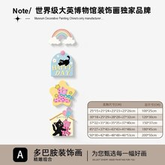 | 无框精雕 | A款-粉色泡泡猫,150*37cm【一套四副】,无框精雕【UV精雕+水晶画面】 | 赵一丹[7466] 17284230822 河北省 邢台市 平乡县 东初路与建设大街交叉口正西方向312米左右老吾庄社区[7466] | SF5102713400919 |  |  |  |  |  | 2.24做单表格-1铝合金杨.xls | 30
 |  | 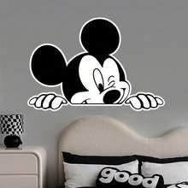 | 无框精雕 | 米奇-A款,60*40cm,无框精雕【UV精雕+晶瓷画面】 | 姚秀英[1007] 17281491091 山西省 忻州市 繁峙县 文轩佳苑西100米(光华西街南)光华苑小区[1007] | SF5128054697767 |  |  |  |  |  | 2.24做单表格-1铝合金杨.xls | 31
 |  | 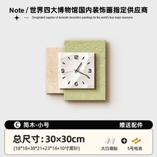 |  | C款-简雅,特小号：30*30CM,高清UV精雕+防刮晶瓷工艺+进口太阳机芯 | 关华[5405] 18466624651 广东省 阳江市 江城区 南恩路塘边张10号[5405] | SF5102711663596 |  |  |  |  |  | 2.24做单表格-1铝合金杨.xls | 32
 |  | 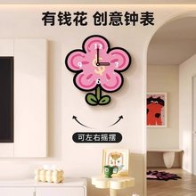 |  | A款-有钱花摆动钟表【尾巴可摇摆】,体验装指针不能动：10*20cm,高清UV精雕+防刮晶瓷工艺+进口太阳机芯 | 草莓酱[5354] 17284233757 吉林省 长春市 榆树市 东郡府B区[5354] | SF5128054375386 |  |  |  |  |  | 2.24做单表格-1铝合金杨.xls | 33
 |  | 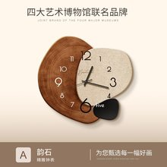 |  | 韵石-A款,中号：50*46cm,高清UV精雕+防刮晶瓷工艺+进口太阳机芯 | 姚汉彪[4458] 18412945252 广东省 东莞市 企石镇 广东省东莞市企石镇东山村丰库路6号（丰富公园对面）[4458] | SF5128054577048 |  |  |  |  |  | 2.24做单表格-1铝合金杨.xls | 34
 |  |  |  | 韵石-A款,大号：60*55cm,高清UV精雕+防刮晶瓷工艺+进口太阳机芯 | 韩玉巧[5308] 19592497949 贵州省 毕节市 黔西市 滨河湾B1栋6-1[5308] | SF5128056772924 |  |  |  |  |  | 2.24做单表格-1铝合金杨.xls | 35
 |  | 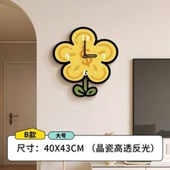 |  | B款-有钱花摆动钟表【尾巴可摇摆】,大号：40*43CM,高清UV精雕+防刮晶瓷工艺+进口太阳机芯 | 屈丰琴[9167] 17284308281 湖北省 十堰市 房县 党校小区40号[9167] | SF5102710761535 |  |  |  |  |  | 2.24做单表格-1铝合金杨.xls | 36
 |  | 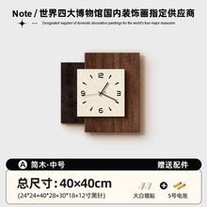 |  | A款-简木,小号：40*40CM,高清UV精雕+防刮晶瓷工艺+进口太阳机芯 | 莫新桃[8932] 19591945351 湖南省 长沙市 望城区 丁字湾街道丁字新镇金富北城小区[8932] | SF5128056359358 |  |  |  |  |  | 2.24做单表格-1铝合金杨.xls | 37
 |  |  |  | A款-简木,小号：40*40CM,高清UV精雕+防刮晶瓷工艺+进口太阳机芯 | 何代彬[5668] 17283249548 广东省 东莞市 虎门镇 广东省东莞市体育路318号新世界大厦(维也纳国际酒店前台收)[5668] | SF5128056583736 |  |  |  |  |  | 2.24做单表格-1铝合金杨.xls | 38
 |  |  |  | 韵石-A款,小号：40*37cm,高清UV精雕+防刮晶瓷工艺+进口太阳机芯 | 刘兴茂[9823] 17281447036 广东省 茂名市 高州市 东岸镇东坡大坑村（导航东岸镇东坡大坑砖厂）[9823] | SF5128056737511 |  |  |  |  |  | 2.24做单表格-1铝合金杨.xls | 39
 |  |  |  | 韵石-A款,小号：40*37cm,高清UV精雕+防刮晶瓷工艺+进口太阳机芯 | 程[0544] 17284458782 河南省 郑州市 金水区 国基路丰庆路清华紫光园[0544] | SF5128056939935 |  |  |  |  |  | 2.24做单表格-1铝合金杨.xls | 40
 |  |  |  | 韵石-A款,中号：50*46cm,高清UV精雕+防刮晶瓷工艺+进口太阳机芯 | 王亚隆[5481] 17283247634 河南省 郑州市 惠济区 正弘澜庭叙A区7号楼2单元7楼西户[5481] | SF5128056053086 |  |  |  |  |  | 2.24做单表格-1铝合金杨.xls | 41
 |  |  |  | A款-简木,中号：50*50CM,高清UV精雕+防刮晶瓷工艺+进口太阳机芯 | 高珂[9246] 18412941702 湖北省 武汉市 东西湖区 中南熙悦3栋[9246] | SF5102710056940 |  |  |  |  |  | 2.24做单表格-1铝合金杨.xls | 42
 |  |  |  | 韵石-A款,大号：60*55cm,高清UV精雕+防刮晶瓷工艺+进口太阳机芯 | 沈献志[9011] 19597641969 浙江省 宁波市 慈溪市 崇寿镇健民新建小区南面第二排西边[9011] | SF5128056688987 |  |  |  |  |  | 2.24做单表格-1铝合金杨.xls | 43
 |  | 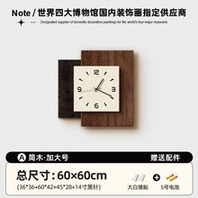 |  | A款-简木,大号：60*60CM,高清UV精雕+防刮晶瓷工艺+进口太阳机芯 | 张丽虹[6888] 18466635035 山西省 临汾市 蒲县 昕水嘉苑一号楼一单元501[6888] | SF5102710027083 |  |  |  |  |  | 2.24做单表格-1铝合金杨.xls | 44
 |  |  |  | 韵石-A款,大号：60*55cm,高清UV精雕+防刮晶瓷工艺+进口太阳机芯 | 李慧清 19918957157 福建省 厦门市 思明区 员筜街道官任路23号801 PDD集运仓@DD#60207KHK83904# | SF5102710539455 |  |  |  |  |  | 2.24做单表格-1铝合金杨.xls | 45
 |  | 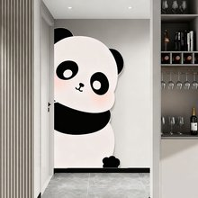 | 无框精雕 | 萌熊探趣-A款,90*180cm,无框精雕【UV精雕+晶瓷工艺】 | 丁小奥[4009] 17284072724 河北省 邢台市 巨鹿县 清华园御府[4009] | SF5102710232532 |  |  |  |  |  | 2.24做单表格-1铝合金杨.xls | 46
 |  | 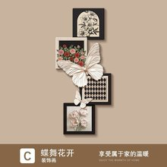 | 无框精雕 | C款-蝶舞花开,70*160cm,轻奢无框精雕【UV精雕+晶瓷工艺】 | 张燕[6794] 15784442007 河北省 保定市 清苑区 协作路清苑区第三中学西南侧约90米泽润锦绣前城[6794] | SF5102710738008 |  |  |  |  |  | 2.24做单表格-1铝合金杨.xls | 47
 |  |  | 无框精雕 | C款-蝶舞花开,70*160cm,轻奢无框精雕【UV精雕+晶瓷工艺】 | 任芳洪[5232] 19591749517 四川省 眉山市 洪雅县 洪川镇阳光上院三栋1单元[5232] | SF5128052093620 |  |  |  |  |  | 2.24做单表格-1铝合金杨.xls | 48
 |  | 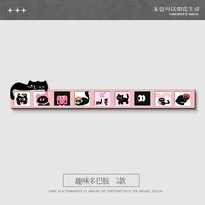 | 无框精雕 | G款-趣味多巴胺,100*15cm,高清UV精雕艺术无框画+防刮晶瓷面 | M7[5827] 15783205562 内蒙古自治区 呼和浩特市 新城区 巨华世纪城和谐园三号楼菜鸟驿站[5827] | SF5102710099176 |  |  |  |  |  | 2.24做单表格-1铝合金杨.xls | 49
 |  | 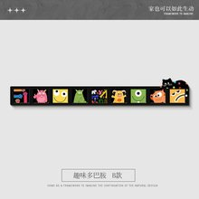 | 无框精雕 | B款-趣味多巴胺,180*27cm,高清UV精雕艺术无框画+防刮晶瓷面 | 玎玎[2095] 17284422164 山东省 淄博市 张店区 绿城紫薇园二期13号楼1单元[2095] | SF5128056015605 |  |  |  |  |  | 2.24做单表格-1铝合金杨.xls | 50
 |  | 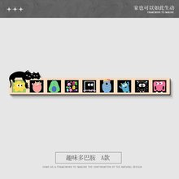 | 无框精雕 | A款-趣味多巴胺,180*27cm,高清UV精雕艺术无框画+防刮晶瓷面 |  |  |  |  |  |  |  | 2.24做单表格-1铝合金杨.xls | 51
 |  | 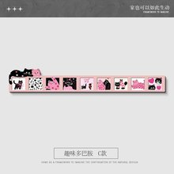 | 无框精雕 | C款-趣味多巴胺,100*15cm,高清UV精雕艺术无框画+防刮晶瓷面 | 兔子猫，二街区[5195] 15783237324 重庆市 重庆市 九龙坡区 北大资源燕南3街区菜鸟驿站[5195] | SF5128056994062 |  |  |  |  |  | 2.24做单表格-1铝合金杨.xls | 52
 |  | 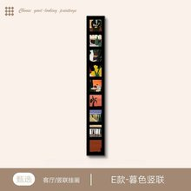 | 无框精雕 | E款-漫野竖联,20*10cm,高清UV精雕艺术无框画+防刮晶瓷面 | 庞昆[2853] 19592490504 江苏省 徐州市 泉山区 杏山花园13号楼4单元402[2853] | SF5102711011629 |  |  |  |  |  | 2.24做单表格-1铝合金杨.xls | 53
 |  | 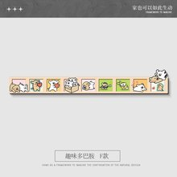 | 无框精雕 | F款-趣味多巴胺,200*30cm,高清UV精雕艺术无框画+防刮晶瓷面 | 白重贵[5802] 15783209580 陕西省 西安市 灞桥区 一力小区[5802] | SF5128054361958 |  |  |  |  |  | 2.24做单表格-1铝合金杨.xls | 54
 |  | 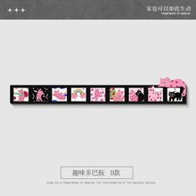 | 无框精雕 | D款-趣味多巴胺,120*18cm,高清UV精雕艺术无框画+防刮晶瓷面 | 苏微[0140] 17284231173 山东省 泰安市 宁阳县 宁阳县乡饮乡保安店[0140] | SF5128054145042 |  |  |  |  |  | 2.24做单表格-1铝合金杨.xls | 55
 |  |  | 无框精雕 | C款-趣味多巴胺,120*18cm,高清UV精雕艺术无框画+防刮晶瓷面 |  |  |  |  |  |  |  | 2.24做单表格-1铝合金杨.xls | 56
 |  | 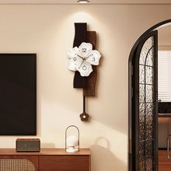 |  | A款--静花时梦【下部可左右摇摆】,大号：30*86cm,高清UV精雕钟表+防刮晶瓷+进口太阳机芯 | 大大[7360] 18466621466 山东省 菏泽市 单县 嘉和路鸿儒公馆[7360] | SF5102711543070 |  |  |  |  |  | 2.24做单表格-1铝合金杨.xls | 57
 |  |  |  | A款--静花时梦【下部可左右摇摆】,大号：30*86cm,高清UV精雕钟表+防刮晶瓷+进口太阳机芯 | 王文义[4985] 19592447761 山东省 聊城市 东昌府区 陈口路儒辰辰悦19-1-1112[4985] | SF5102711511957 |  |  |  |  |  | 2.24做单表格-1铝合金杨.xls | 58
 |  | 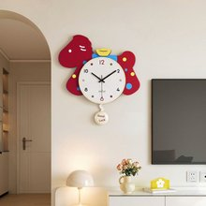 |  | 马年好运-A款【尾巴可左右摇摆】,大号：45x49cm,高清UV精雕钟表+防刮晶瓷+进口太阳机芯 | 张女士[2750] 17280447768 天津市 天津市 河西区 纯皓小区1-202[2750] | SF5128054606213 |  |  |  |  |  | 2.24做单表格-1铝合金杨.xls | 59
 |  | 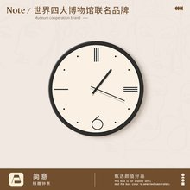 |  | 简意-A款,40*40cm【黑色指针+无秒针】,高清UV精雕钟表+防刮晶瓷+进口太阳机芯 | 刘宗文[2392] 18466802930 陕西省 宝鸡市 金台区 陕西省宝鸡市金台区人民街华康大药房（金台医院正对面）[2392] | SF5102713448281 |  |  |  |  |  | 2.24做单表格-1铝合金杨.xls | 60
 |  |  | 无框精雕 | F款-趣味多巴胺,100*15cm,高清UV精雕艺术无框画+防刮晶瓷面 | 蓝炜[8690] 17284033843 广西壮族自治区 南宁市 西乡塘区 科园大道52-1号嘉华绿洲H座[8690] | SF5128054085571 |  |  |  |  |  | 2.24做单表格-1铝合金杨.xls | 61
 |  | 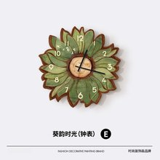 |  | 葵韵时光-E款,30*30cm,高清UV精雕钟表+防刮晶瓷+进口太阳机芯 | 刘米贝[0872] 15784949389 广东省 梅州市 梅江区 中骏璟峰1栋2404[0872] | SF5102713238349 |  |  |  |  |  | 2.24做单表格-1铝合金杨.xls | 62
 |  | 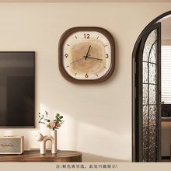 |  | 时光艺趣-A款,30*30cm,高清UV精雕钟表+防刮晶瓷+进口太阳机芯 | yuanjing[2967] 18413049611 广东省 深圳市 罗湖区 清水河街道泥岗西村74栋401南[2967] | SF5128054717141 |  |  |  |  |  | 2.24做单表格-1铝合金杨.xls | 63
 |  | 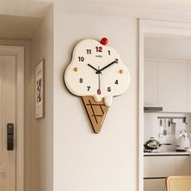 |  | A款-棕色冰淇淋,大号款：35*48cm,高清UV精雕钟表+防刮晶瓷+进口太阳机芯 | 王艺瑶[6262] 17821653970 内蒙古自治区 乌海市 海勃湾区 碧桂园2期1号楼2单元1102[6262] | SF5102713920429 |  |  |  |  |  | 2.24做单表格-1铝合金杨.xls | 64
 |  |  |  | A款-棕色冰淇淋,小号款：25*37cm,高清UV精雕钟表+防刮晶瓷+进口太阳机芯 | 范婷婷[5076] 17821564719 湖南省 长沙市 开福区 国润月湖郡6栋301[5076] | SF5128050595096 |  |  |  |  |  | 2.24做单表格-1铝合金杨.xls | 65
 |  |  | 无框精雕 | B款-趣味多巴胺,100*15cm,高清UV精雕艺术无框画+防刮晶瓷面 | 壹[0911] 15783214837 四川省 内江市 威远县 慕云府[0911] | SF5128050362147 |  |  |  |  |  | 2.24做单表格-1铝合金杨.xls | 66
 |  |  |  | 时光艺趣-A款,40*40cm,高清UV精雕钟表+防刮晶瓷+进口太阳机芯 | 唐英华[5677] 17269048947 山东省 淄博市 沂源县 居家城 比德文售后旁边超市[5677] | SF5102713154867 |  |  |  |  |  | 2.24做单表格-1铝合金杨.xls | 67
 |  | 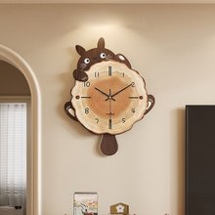 |  | 龙猫-A款【尾巴可左右摇摆】,大号：40*52cm,高清UV精雕钟表+防刮晶瓷+进口太阳机芯 | 张伟奇[1022] 17281443272 河北省 承德市 隆化县 莘博园驿站[1022] | SF5102713319746 |  |  |  |  |  | 2.24做单表格-1铝合金杨.xls | 68
 |  |  |  | B款-趣味多巴胺,100*15cm,高清UV精雕艺术无框画+防刮晶瓷面 | 左[9769] 19592447328 江西省 南昌市 红谷滩区 世贸路168号滨江豪园1-3-502[9769] | SF5102713637132 |  |  |  |  |  | 2.24做单表格-1铝合金杨.xls | 69
 |  |  |  | A款--静花时梦【下部可左右摇摆】,大号：30*86cm,高清UV精雕钟表+防刮晶瓷+进口太阳机芯 | 海[4697] 17284307533 山东省 菏泽市 东明县 东方世纪城5号楼西单元[4697] | SF5128057164982 |  |  |  |  |  | 2.24做单表格-1铝合金杨.xls | 70
 |  |  |  | A款--静花时梦【下部可左右摇摆】,大号：30*86cm,高清UV精雕钟表+防刮晶瓷+进口太阳机芯 | 关婷婷[8629] 15783259614 山东省 济宁市 梁山县 杏花村社区64号楼[8629] | SF5128057826203 |  |  |  |  |  | 2.24做单表格-1铝合金杨.xls | 71
 |  | 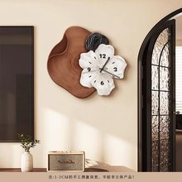 |  | A款-素花时韵,46*40cm,高清UV精雕钟表+防刮晶瓷+进口太阳机芯 | 吴小姐[2545] 19590446591 广东省 汕头市 金平区 江街道 林语苑西区[2545] | SF5128057225872 |  |  |  |  |  | 2.24做单表格-1铝合金杨.xls | 72
 |  | 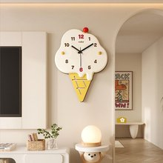 |  | B款-黄色冰淇淋,中号款：30*41cm,高清UV精雕钟表+防刮晶瓷+进口太阳机芯 | 刘姐姐[7389] 19597420375 广东省 湛江市 吴川市 塘缀镇创业路52号[7389] | SF5128057436832 |  |  |  |  |  | 2.24做单表格-1铝合金杨.xls | 73
 |  | 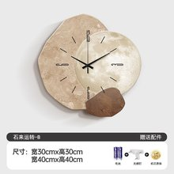 |  | 石来运转-B款,30*30cm,高清UV精雕钟表+防刮晶瓷+进口太阳机芯 | 李湘[6883] 17264913110 广东省 梅州市 梅江区 陶然居34栋韵达超市[6883] | SF5128057926203 |  |  |  |  |  | 2.24做单表格-1铝合金杨.xls | 74
 |  |  |  | A款--静花时梦【下部可左右摇摆】,中号：25*72cm,高清UV精雕钟表+防刮晶瓷+进口太阳机芯 | 付恬[2491] 17281458647 江西省 抚州市 临川区 金巢大道伟星清华门一期8栋2402[2491] | SF5102738873321 |  |  |  |  |  | 2.24做单表格-1铝合金杨.xls | 75
 |  | 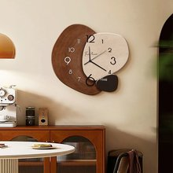 |  | D款-步步高升,40*37cm,高清UV精雕钟表+防刮晶瓷+进口太阳机芯 | 萌萌[1632] 17283244443 陕西省 西安市 新城区 龙湖长乐天街3楼刘翳生[1632] | SF5102738479512 |  |  |  |  |  | 2.24做单表格-1铝合金杨.xls | 76
 |  |  |  | A款-素花时韵,58*50cm,高清UV精雕钟表+防刮晶瓷+进口太阳机芯 | 史春梅[5917] 17289495469 河南省 焦作市 沁阳市 小官路与香港街交叉口正东方向90米左右[5917] | SF5128035117890 |  |  |  |  |  | 2.24做单表格-1铝合金杨.xls | 77
 |  |  |  | A款--静花时梦【下部可左右摇摆】,大号：30*86cm,高清UV精雕钟表+防刮晶瓷+进口太阳机芯 | 邵先生[9680] 17821575589 安徽省 滁州市 琅琊区 翡翠庄园26栋一单元201[9680] | SF5102738925803 |  |  |  |  |  | 2.24做单表格-1铝合金杨.xls | 78
 |  |  |  | 石来运转-B款,40*40cm,高清UV精雕钟表+防刮晶瓷+进口太阳机芯 | 赵梓辰[3529] 17264949102 山东省 泰安市 泰山区 天烛峰路377号御蓝山一号楼[3529] | SF5102738008625 |  |  |  |  |  | 2.24做单表格-1铝合金杨.xls | 79
 |  |  |  | 马年好运-A款【尾巴可左右摇摆】,中号：40x43cm,高清UV精雕钟表+防刮晶瓷+进口太阳机芯 | 左左[4783] 18400700246 安徽省 淮北市 杜集区 吾悦华府[4783] | SF5102738384884 |  |  |  |  |  | 2.24做单表格-1铝合金杨.xls | 80
 |  |  |  | A款--静花时梦【下部可左右摇摆】,中号：25*72cm,高清UV精雕钟表+防刮晶瓷+进口太阳机芯 | 张娟[4483] 15784437951 河南省 漯河市 郾城区 黄河路70号路南建业·沙河云境[4483] | SF5102738614551 |  |  |  |  |  | 2.24做单表格-1铝合金杨.xls | 81
 |  |  |  | 马年好运-A款【尾巴可左右摇摆】,大号：45x49cm,高清UV精雕钟表+防刮晶瓷+进口太阳机芯 | 张先生[6460] 17204802283 山东省 临沂市 兰山区 雄安大道与汤河路交汇处西南侧绿地紫峰公馆[6460] | SF5102734825847 |  |  |  |  |  | 2.24做单表格-1铝合金杨.xls | 82
 |  | 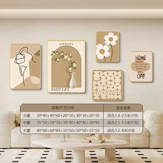 | pvc边框 | 暖居轻绘-D款,小套组合：适合1.8-2.5米左右的沙发或者墙面,圆角PVC金色边框+高透晶瓷面+防潮背板 | 杨帆[7055] 18466936806 广东省 湛江市 赤坎区 海湾郦都一期[7055] | SF5128444540823 |  |  |  |  |  | 2.25做单表格-1杨(2).xls | 2
 |  | 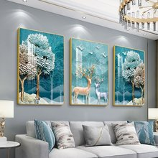 | pvc边框 | 纳福迎祥-C款【主图热销款】,50cm*70cm*3副【建议2.5-3米沙发或墙面】,高透水晶画面+防潮背板+圆角PVC金色边框 | 王[6806] 17289492751 广东省 江门市 鹤山市 鹤翔东路中欧创新中心创新工业园-5号楼4楼前台[6806] | SF5128446384022 |  |  |  |  |  | 2.25做单表格-1杨(2).xls | 3
 |  |  |  | A款-棕色冰淇淋,小号款：25*37cm,高清UV精雕钟表+防刮晶瓷+进口太阳机芯 | 侯晴[4573] 18466618413 山东省 枣庄市 薛城区 龙潭巷28号京东便利店(龙潭巷店)[4573] | SF5128482972678 |  |  |  |  |  | 2.25做单表格-2杨(1).xls | 2
 |  |  |  | C款-蝶舞花开,61*140cm,轻奢无框精雕【UV精雕+晶瓷工艺】 | 马先生[2049] 19592435491 河南省 开封市 尉氏县 玉园蝴蝶谷二单元[2049] | SF5102231446562 |  |  |  |  |  | 2.25做单表格-2杨(1).xls | 3
 |  | 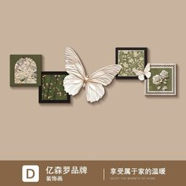 |  | D款-花开蝶舞,150*50cm,无框精雕【UV精雕+高透晶瓷工艺】 | 刘[1471] 15783250864 江苏省 无锡市 惠山区 明发国际东区 31栋402[1471] | SF5102230183772 |  |  |  |  |  | 2.25做单表格-2杨(1).xls | 4
 |  |  | 瓷砖贴 | C款-花开蝶舞,120*40cm,无框精雕【UV精雕+高透晶瓷工艺】 | 娜娜[0850] 18412747848 广东省 汕头市 龙湖区 陈厝合东新永和街十七巷八号301房[0850] | SF5128488915772 |  |  |  |  |  | 2.25做单表格-2杨(1).xls | 5
 |  |  |  | A款-玫瑰花语,30*40+40*60+30*30(uv精雕)+30*25+30*35cm,圆角PVC黑色边框+高透晶瓷面+艺术精雕+防潮背板 | 胡[7041] 17281458709 河北省 保定市 清苑区 锦绣书院二期十五号楼二单元六楼602（放物业）[7041] | SF5102239661568 |  |  |  |  |  | 2.25做单表格-2杨(1).xls | 6
 |  |  |  | A款-花开蝶舞,150*50cm,无框精雕【UV精雕+高透晶瓷工艺】 | 杨乐乐[3477] 17283246986 贵州省 铜仁市 德江县 团结路潘家湾口兔喜快递驿站[3477] | SF5128488179244 |  |  |  |  |  | 2.25做单表格-2杨(1).xls | 7
 |  | 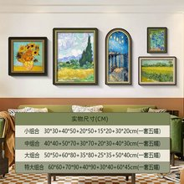 |  | F款-绿色的麦田,小套组合：适合2米左右的沙发或者墙面,圆角PVC黑色边框+高透晶瓷面+防潮背板 | 徐倩倩[0805] 17821650752 上海市 上海市 青浦区 徐泾镇泾南河路79弄20幢15号1301室[0805] | SF5128488546464 |  |  |  |  |  | 2.25做单表格-2杨(1).xls | 8
 |  |  |  | 暖居轻绘-B款,小套组合：适合1.8-2.5米左右的沙发或者墙面,圆角PVC黑色边框+高透晶瓷面+防潮背板 | 张浩林[4727] 19592642622 河北省 唐山市 路南区 仁泰里一区109楼[4727] | SF5102459399287 |  |  |  |  |  | 2.26做单表格-1杨(1).xls | 2
 |  |  |  | C款--玫瑰海岸,50*70+60*85+精雕36*45+45*45+45*60cm,圆角PVC黑色边框+高透晶瓷面+艺术精雕+防潮背板 | 111[8118] 19590491479 河南省 郑州市 管城回族区 经南六路金茂越秀未来府[8118] | SF5102459335946 |  |  |  |  |  | 2.26做单表格-1杨(1).xls | 3
 |  |  |  | 五福兴门,60*13cm,高透晶瓷面+UV立体精雕+防潮背板 | 韦先生[3166] 17284074654 广西壮族自治区 百色市 平果市 马头镇麒麟华府三期[3166] | SF5102459671602 |  |  |  |  |  | 2.26做单表格-1杨(1).xls | 4
 |  |  |  | A款-事事如意家大业大,中套组合：适合2.5米左右的沙发或者墙面,圆角PVC金色边框+艺术精雕+高透晶瓷面 | 曹茜[4478] 17281748204 广东省 深圳市 南山区 南油生活B区65栋3单元522（放四川美发店）[4478] | SF5128663626835 |  |  |  |  |  | 2.26做单表格-1杨(1).xls | 5
 |  |  |  | 韵律时光-B款,40*40cm,高清UV精雕钟表+防刮晶瓷+进口太阳机芯 | 王林安[9972] 19592741566 湖南省 长沙市 天心区 岭福家苑5栋1501[9972] | SF5128663433589 |  |  |  |  |  | 2.26做单表格-1杨(1).xls | 6
 |  |  | 瓷砖贴 | 宇航员-A款,中号：35*70cm,高清UV精雕钟表+防刮晶瓷+进口太阳机芯 | 王志萍[2677] 17289441751 福建省 福州市 闽侯县 碧桂园十里江湾2号楼1207[2677] | SF5102450876920 |  |  |  |  |  | 2.26做单表格-1杨(1).xls | 7
 |  |  |  | 艺术时光-A款,大号：33*50cm,高清UV精雕钟表+防刮晶瓷+进口太阳机芯 | 张琛[8849] 19592452243 山东省 烟台市 芝罘区 幸福中路裕顺嘉园70一91一1[8849] | SF5102451100032 |  |  |  |  |  | 2.26做单表格-1杨(1).xls | 8
 |  |  |  | A款-棕色冰淇淋,大号款：35*48cm,高清UV精雕钟表+防刮晶瓷+进口太阳机芯 | 杨小姐[8987] 17204816133 湖南省 长沙市 岳麓区 云栖路556号南山十里天池一期[8987] | SF5102451988938 |  |  |  |  |  | 2.26做单表格-1杨(1).xls | 9
 |  |  |  | B款-黄色冰淇淋,小号款：25*37cm,高清UV精雕钟表+防刮晶瓷+进口太阳机芯 | 唐佳[9017] 18466936779 重庆市 重庆市 巴南区 巴滨路招商雍江府2栋28-1（务必送货上门电话联系）[9017] | SF5128661396710 |  |  |  |  |  | 2.26做单表格-1杨(1).xls | 10
 |  |  |  | C款-蝶舞花开,70*160cm,轻奢无框精雕【UV精雕+晶瓷工艺】 | 满意[7002] 19594426668 山东省 济宁市 汶上县 南旺人合医院[7002] | SF5128663791909 |  |  |  |  |  | 2.26做单表格-1杨(1).xls | 11
 |  |  |  | 龙猫-A款【尾巴可左右摇摆】,大号：40*52cm,高清UV精雕钟表+防刮晶瓷+进口太阳机芯 | 困困[4387] 17281434952 广东省 河源市 源城区 新塘加油站对面万绿雅园锦雅A栋[4387] | SF5128663022351 |  |  |  |  |  | 2.26做单表格-1杨(1).xls | 12
 |  |  |  | 马年好运-A款【尾巴可左右摇摆】,中号：40x43cm,高清UV精雕钟表+防刮晶瓷+进口太阳机芯 | 彭蕾颖 18660926278 山东省 临沂市 兰山区 兰山路富民小区西马道6号楼 兔喜快递 | SF5128205929263 |  |  |  |  |  | 2.26做单表格-2杨(1).xls | 2
 |  |  |  | 石来运转-A款,40*40cm,高清UV精雕钟表+防刮晶瓷+进口太阳机芯 | 李鸿燕[4778] 17289444860 广东省 佛山市 顺德区 顺德伦教海心明月6栋1805[4778] | SF5102498466420 |  |  |  |  |  | 2.26做单表格-2杨(1).xls | 3
 |  |  |  | E款-趣味多巴胺,100*15cm,高清UV精雕艺术无框画+防刮晶瓷面 | 猪[5143] 18466614700 江苏省 淮安市 淮安区 藏军洞路淮安区第二人民医院东北侧约80米锦和名苑2栋[5143] | SF5128247240972 |  |  |  |  |  | 2.26做单表格-2杨(1).xls | 4
 |  |  |  | 米奇-A款,60*40cm,无框精雕【UV精雕+晶瓷画面】 | 嵇海[9805] 18412491666 江苏省 苏州市 常熟市 江苏省苏州市常熟市辛庄镇书香河畔三单元5栋105[9805] | SF5128249861119 |  |  |  |  |  | 2.26做单表格-2杨(1).xls | 5
 |  |  |  | A款-向日葵,小套组合：适合2米左右的沙发或者墙面,圆角PVC黑色边框+高透晶瓷面+防潮背板 | 魏民[5746] 17284480012 安徽省 滁州市 琅琊区 红叶山庄22栋504室[5746] | SF5102476561872 |  |  |  |  |  | 2.26做单表格-2杨(1).xls | 6
 |  |  |  | A款-向日葵,大套组合：适合3米左右的沙发或者墙面,圆角PVC黑色边框+高透晶瓷面+防潮背板 | 李家红[8584] 17281947690 贵州省 贵阳市 观山湖区 金阳南路6号贵阳世纪城龙泉苑东区贵阳世纪城龙泉苑东区19栋[8584] | SF5128240310351 |  |  |  |  |  | 2.26做单表格-2杨(1).xls | 7
 |  |  |  | 五福兴门,92*20cm,高透晶瓷面+UV立体精雕+防潮背板 | 语乔[6269] 17283046845 黑龙江省 大庆市 让胡路区 悦园1-11[6269] | SF5104302288946 |  |  |  |  |  | 2.28做单表格-1杨.xls | 2
 |  |  |  | 繁花似锦-E款,小套组合：适合2米左右的沙发或者墙面,圆角PVC黑色边框+艺术精雕+高透晶瓷面 | 小刘[8346] 17204813023 福建省 漳州市 漳浦县 福建省漳州市漳浦县古雷镇世纪新源19区[8346] | SF5128336758131 |  |  |  |  |  | 2.28做单表格-1杨.xls | 3
 |  |  |  | J款-四季色彩,大套组合：适合3.5米左右的沙发或者墙面,圆角PVC金色边框+艺术精雕+高透晶瓷面 | 周明胜[5273] 17284412899 湖北省 省直辖县级行政区划 天门市 小板镇永兴村14组[5273] | SF5104304769245 |  |  |  |  |  | 2.28做单表格-1杨.xls | 4
 |  |  |  | C款-花开蝶舞,210*70cm,无框精雕【UV精雕+高透晶瓷工艺】 | 袁升[7339] 17289401921 四川省 达州市 大竹县 滨河北路与御临路交叉口东120米金利多荣耀城2期[7339] | SF5104304823424 |  |  |  |  |  | 2.28做单表格-1杨.xls | 5
 |  |  |  | C款-花开蝶舞,180*60cm,无框精雕【UV精雕+高透晶瓷工艺】 | 王小会[1147] 19592402377 河南省 周口市 鹿邑县 试量镇南丁楼[1147] | SF5104308383809 |  |  |  |  |  | 2.28做单表格-1杨.xls | 6
 |  |  |  | 米奇-A款,60*40cm,无框精雕【UV精雕+晶瓷画面】 | 何小群[4243] 15783258029 贵州省 贵阳市 云岩区 贵州省贵阳市云岩区甲秀北路8号恒大帝景一期[4243] | YT7606009022162 |  |  |  |  |  | 2.28做单表格-1杨.xls | 7
 |  |  |  | 米奇-A款,60*40cm,无框精雕【UV精雕+晶瓷画面】 | 吕二燕[1722] 18400954893 内蒙古自治区 鄂尔多斯市 东胜区 富明街16号阳光新城B1区[1722] | YT7606010595981 |  |  |  |  |  | 2.28做单表格-1杨.xls | 8
 |  |  |  | 米奇-A款,60*40cm,无框精雕【UV精雕+晶瓷画面】 | 徐惠[4410] 17821659245 安徽省 淮北市 相山区 一马路电信局楼下荣耀专卖店[4410] | YT7606011770873 |  |  |  |  |  | 2.28做单表格-1杨.xls | 9
 |  |  |  | 时光艺趣-A款,40*40cm,高清UV精雕钟表+防刮晶瓷+进口太阳机芯 | 隋晓丽[0577] 17289454531 山东省 淄博市 博山区 城西街道阳光花园1区7号楼五单元201[0577] | YT7606010394162 |  |  |  |  |  | 2.28做单表格-1杨.xls | 10
 |  |  |  | A款-棕色冰淇淋,中号款：30*41cm,高清UV精雕钟表+防刮晶瓷+进口太阳机芯 | 葛[0908] 19598148944 河南省 开封市 禹王台区 南郊乡 华夏大道 新世纪高中对面 中通快递[0908] | YT7606012026089 |  |  |  |  |  | 2.28做单表格-1杨.xls | 12
 |  |  |  | 艺术时光-A款,大号：长50x宽50cm,高清UV精雕钟表+防刮晶瓷+进口太阳机芯 | 福斯塔夫[5772] 18466631717 湖北省 武汉市 硚口区 硚口路葛洲坝城市花园一期三栋一单元2101[5772] | YT7606011808967 |  |  |  |  |  | 2.28做单表格-1杨.xls | 13
 |  |  |  | A款--静花时梦【下部可左右摇摆】,大号：30*86cm,高清UV精雕钟表+防刮晶瓷+进口太阳机芯 | 程[6030] 17280499334 河南省 开封市 通许县 咸平大道东明石化加油站东明商店[6030] | SF5104396150019 |  |  |  |  |  | 2.28做单表格-1杨.xls | 14
 |  |  |  | A款-石来运转,50*50cm,高清UV精雕钟表+防刮晶瓷+进口太阳机芯 | 虾先生+795911[2754] 17284247595 广东省 东莞市 沙田镇 百和路11号2栋101房66号（Xyc）[2754] | YT7606012281817 |  |  |  |  |  | 2.28做单表格-1杨.xls | 15
 |  |  |  | A款-棕色冰淇淋,小号款：25*37cm,高清UV精雕钟表+防刮晶瓷+进口太阳机芯 | 小狮子[3441] 19590447898 湖南省 长沙市 芙蓉区 万家丽中路荷花园街道东方新城F1栋3单元[3441] | YT7606009834985 |  |  |  |  |  | 2.28做单表格-1杨.xls | 16
 |  |  |  | 黑白熊猫-B款【尾巴可左右摇摆】,大号：30*56cm,高清UV精雕钟表+防刮晶瓷+进口太阳机芯 | 陈清清[3288] 19592498461 山东省 济南市 历城区 凤凰北路辅路万象新天云公馆B6区万象新天云公馆B6区-B6-1号楼2单元1603[3288] | YT7606010417144 |  |  |  |  |  | 2.28做单表格-1杨.xls | 17
 |  |  |  | 宇航员-A款,大号：40*80cm,高清UV精雕钟表+防刮晶瓷+进口太阳机芯 | 邱先生[9552] 17264912229 广东省 河源市 源城区 埔前镇高新六路157号华勤技术宿舍区[9552] | SF5104304823488 |  |  |  |  |  | 2.28做单表格-1杨.xls | 18
 |  |  |  | 简意-A款,50*50cm【黑色指针+无秒针】,高清UV精雕钟表+防刮晶瓷+进口太阳机芯 | 陆俊卉[4638] 17284073614 吉林省 长春市 净月区 华润万象府一期 6栋3203[4638] | YT7606006558501 |  |  |  |  |  | 2.28做单表格-1杨.xls | 19
 |  |  |  | 肌理艺术-A款,小号：35*35cm,高清UV精雕钟表+防刮晶瓷+进口太阳机芯 | 晨璐[4648] 15784433834 山东省 潍坊市 奎文区 紫金园 翡翠花园，一号楼三单元1102[4648] | YT7606008089290 |  |  |  |  |  | 2.28做单表格-1杨.xls | 20
 |  |  |  | 艺术时光-A款,中号：26*40cm,高清UV精雕钟表+防刮晶瓷+进口太阳机芯 | 邓先生[5691] 19592400479 广东省 东莞市 虎门镇 东莞市，虎门镇，人民北路，博美雅居C601[5691] | YT7605793088350 |  |  |  |  |  | 2.28做单表格-2杨(1).xls | 2
 |  |  |  | 简意-A款,30*30cm【黑色指针+无秒针】,高清UV精雕钟表+防刮晶瓷+进口太阳机芯 | 丁聪聪[3992] 17281476460 吉林省 四平市 伊通满族自治县 在水一方38号楼[3992] | YT7605794475692 |  |  |  |  |  | 2.28做单表格-2杨(1).xls | 3
 |  |  |  | 米奇-A款,60*40cm,无框精雕【UV精雕+晶瓷画面】 | 刘 18175497057 安徽省 池州市 青阳县 蓉城镇，翰林院一期、17栋。503， | YT7605795981761 |  |  |  |  |  | 2.28做单表格-2杨(1).xls | 4
 |  |  |  | C款-花开蝶舞,210*70cm,无框精雕【UV精雕+高透晶瓷工艺】 | 常率杰[7936] 17283403402 河南省 新乡市 延津县 马庄乡，常新庄村[7936] | SF5104611422494 |  |  |  |  |  | 2.28做单表格-2杨(1).xls | 5
 |  |  |  | B款-有钱花,35*50cm,圆角PVC百搭黑色边框+高透晶瓷面 | JIN JINGZI 13325078302 山东省 临沂市 兰山区 义堂镇戈九路与横九路交汇兰山财金智慧云仓五期海际1号集运仓@DD#60228MVA94864# | SF5128145547550 |  |  |  |  |  | 2.28做单表格-2杨(1).xls | 6
 |  |  |  | D款-福禄双全,35*50cm,圆角PVC百搭黑色边框+高透晶瓷面 |  |  |  |  |  |  |  | 2.28做单表格-2杨(1).xls | 7
 |  |  |  | G款-公主请发财,35*50cm,圆角PVC百搭黑色边框+高透晶瓷面 |  |  |  |  |  |  |  | 2.28做单表格-2杨(1).xls | 8
 |  |  |  | C款-花开蝶舞,120*40cm,无框精雕【UV精雕+高透晶瓷工艺】 | 卢桃[4160] 17204810049 河北省 保定市 莲池区 河北省保定市莲池区裕华东路福建商会美静超市[4160] | SF5128167637934 |  |  |  |  |  | 2.28做单表格-2杨(1).xls | 9
 |  |  |  | A款-事事如意家大业大,大套组合：适合3米左右的沙发或者墙面,圆角PVC金色边框+艺术精雕+高透晶瓷面 | 方[3250] 19592418851 湖北省 武汉市 汉阳区 江堤街道武汉国博新城悦江府16栋2102[3250] | SF5104617769679 |  |  |  |  |  | 2.28做单表格-2杨(1).xls | 10

